案例
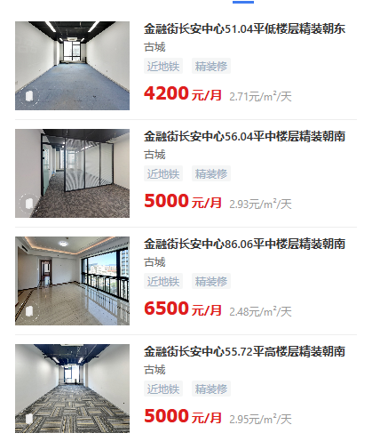

房号 | 建筑面积 | 单价 | 总价 | 收费
2222 | 56.04 | 24000 | 134 | 748
2223 | 56.04 | 24000 | 134 | 748
2224 | 56.04 | 24000 | 134 | 748
2225 | 56.04 | 24000 | 134 | 748
2226 | 56.04 | 24000 | 134 | 748
2227 | 56.04 | 24000 | 134 | 748
2228 | 56.04 | 24000 | 134 | 748
 |  |  |  | 5236

